14dagen-voorwaarde
Datum als getal | Datum | dag vd week
44013 | 2020-07-01 | 3 | 2020-07-01 | 2020-07-02 | 2020-07-03 | 2020-07-04 | 2020-07-05 | 2020-07-06 | 2020-07-07 | 2020-07-08 | 2020-07-09 | 2020-07-10 | 2020-07-11 | 2020-07-12 | 2020-07-13 | 2020-07-14 | 2020-07-15 | 2020-07-16 | 2020-07-17 | 2020-07-18 | 2020-07-19 | 2020-07-20 | 2020-07-21 | 2020-07-22 | 2020-07-23 | 2020-07-24 | 2020-07-25 | 2020-07-26 | 2020-07-27 | 2020-07-28 | 2020-07-29 | 2020-07-30 | 2020-07-31 | 2020-08-01 | 2020-08-02
44020 | 2020-07-08 | 3
44027 | 2020-07-15 | 3
44034 | 2020-07-22 | 3 | Voorwaardelijke opmaak
44041 | 2020-07-29 | 3 | Elke 14 dagen moet de woensdag een kleurtje krijgen
44048 | 2020-08-05 | 3 | =ALS(EN(IS.EVEN(WAARDE(B2));WEEKDAG(B2;2)=3);WAAR;"")
44055 | 2020-08-12 | 3
44062 | 2020-08-19 | 3 | De datumwaarde is beurtelings even-oneven.
44069 | 2020-08-26 | 3 | Voor het 14-dagen effect wordt daarom alleen de EVEN (of ONEVEN) waarden woensdagen gekozen.
44076 | 2020-09-02 | 3 | (dus 44020/44034/44048/44062/etc)
44083 | 2020-09-09 | 3
44090 | 2020-09-16 | 3 | WEEKDAG = 3 wil zeggen Woensdag
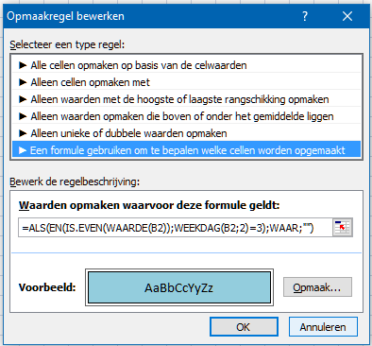
44097 | 2020-09-23 | 3
44104 | 2020-09-30 | 3
44111 | 2020-10-07 | 3
44118 | 2020-10-14 | 3
44125 | 2020-10-21 | 3
44132 | 2020-10-28 | 3
44139 | 2020-11-04 | 3
44146 | 2020-11-11 | 3
44153 | 2020-11-18 | 3

1 | 1900-01-01
43992 | 2020-06-09 12:54:42 | NU

7daagse-opmaak
2020-07-01 | 2020-07-02 | 2020-07-03 | 2020-07-04 | 2020-07-05 | 2020-07-06 | 2020-07-07 | 2020-07-08 | 2020-07-09 | 2020-07-10 | 2020-07-11 | 2020-07-12 | 2020-07-13 | 2020-07-14 | 2020-07-15 | 2020-07-16 | 2020-07-17 | 2020-07-18 | 2020-07-19 | 2020-07-20 | 2020-07-21 | 2020-07-22 | 2020-07-23 | 2020-07-24 | 2020-07-25 | 2020-07-26 | 2020-07-27

 |  | Met =WEEKDAG(A1;2)=7 wordt bij elke Zondag de opmaak aangepast
 |  | Met =WEEKDAG(A1;2)=6 wordt bij elke Zaterdag de opmaak aangepast

